Sheet1
大南门城门楼景观物料提升费用明细报价单
序号 | 板块 | 项目 | 规格 | 数量 | 单位 | 单价（元） | 投标报价（元） | 示意图 | 备注
1 | 景观亮化 | 美陈·气模 | 材质：气模（防水平纹尼+进口爱普生热转印+风机+内发光） 规格：高10m[1.所有产品均使用尼龙布（高端化纤布）150*300D 厚度32丝 布料有弹性，撕拉力强、油性防水涂层，面料柔软造型饱满褶皱少，呈现产品效果饱满度好，使用寿命长。2.采用进口爱普生热转印机，色彩饱和度高，颜色鲜艳亮丽，不脱色、不染色、防晒颜色更持久。 | 1.00 | 套 |  |  | 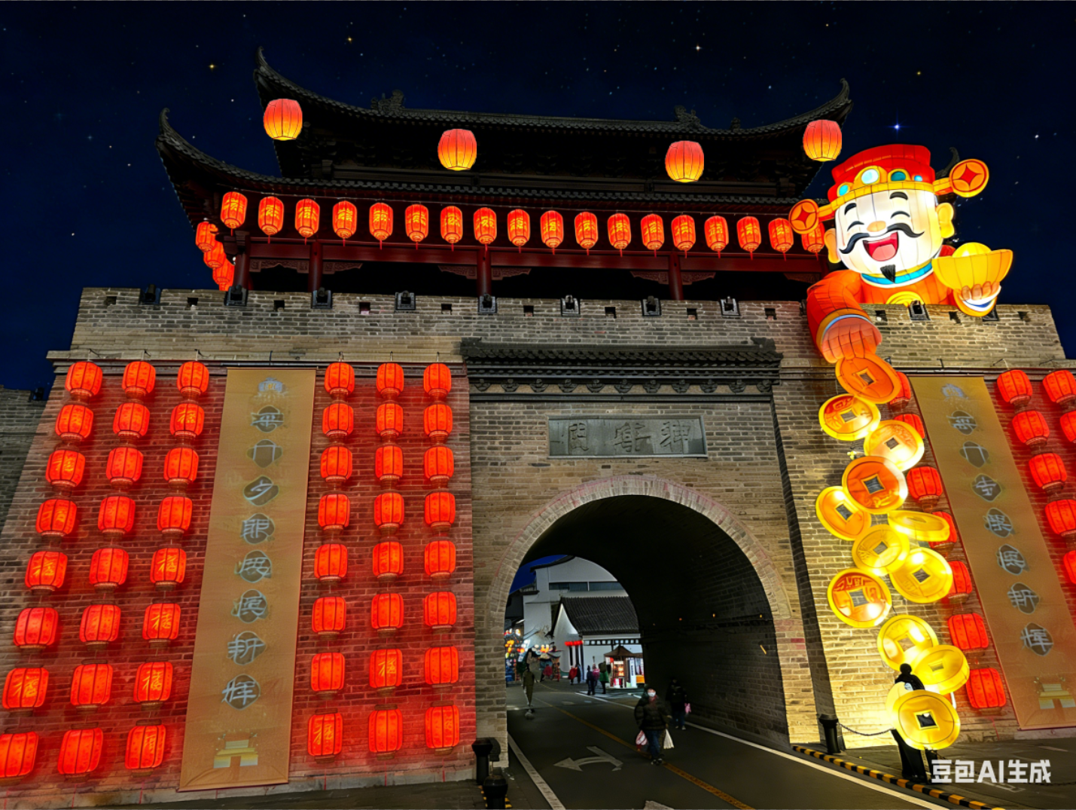 | 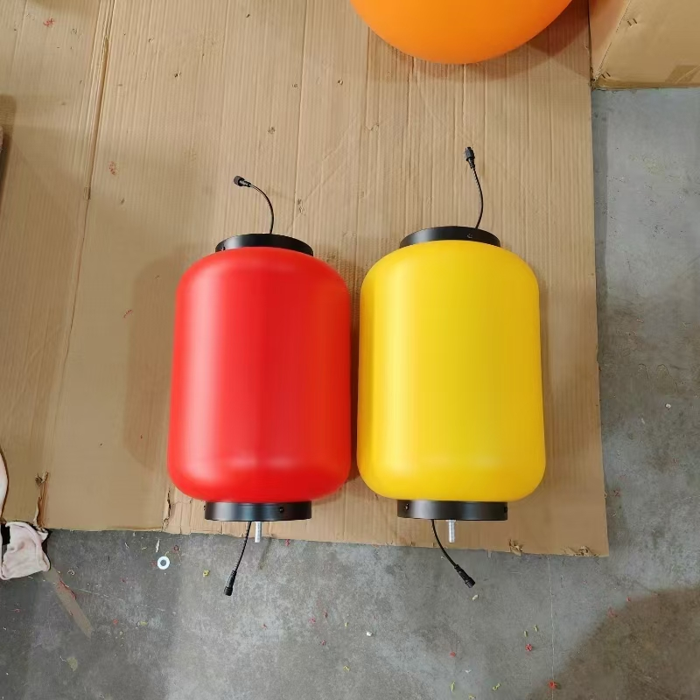 1、气模位置、灯笼数量根据现场情况酌情调整，以最终设计制作为准 2、气模需配重块，数量需满足气模安全放置要求，不另做报价
2 |  | 城墙体灯笼 | 正面：定制户外吹塑料PE材质灯笼（40*80cm），印制图案纹饰，一列8个，12列。 | 96.00 | 个
3 |  | 氛围·美陈树 | 四瓣花·户外帆布+内置铁艺骨架+LED灯（单个尺寸：80cm） | 30.00 | 个 |  |  | 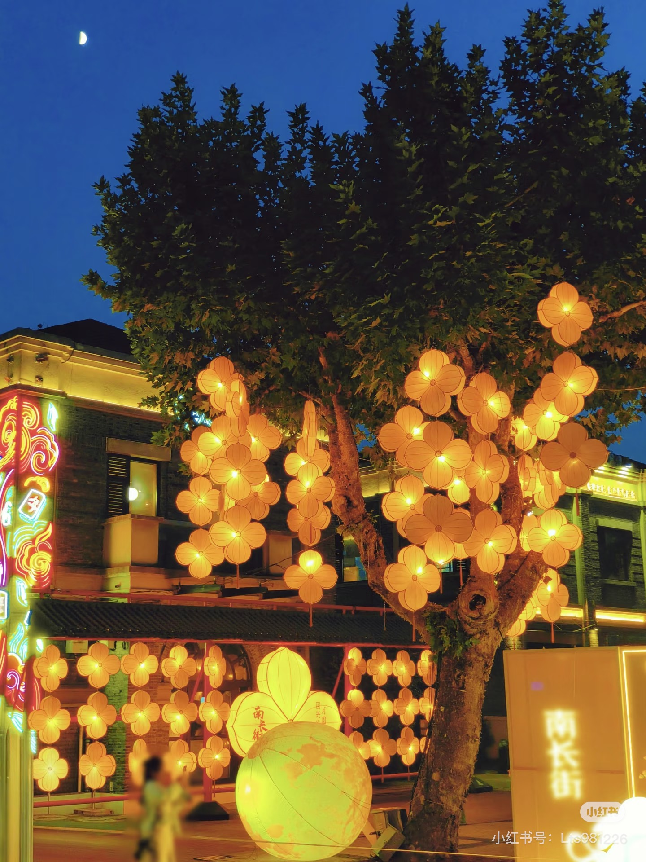 | 预计数量，据实结算
4 | 其他 | 人员安装 | 物料安装 | 20.00 | 工
5 |  | 电缆线 | 电缆线（2*2.5平方） | 240.00 | 米 |  |  |  | 预计数量，据实结算
6 |  | 辅材·钢丝绳·膨胀螺丝 | 辅材·钢丝绳·膨胀螺丝 | 1.00 | 项
7 |  | 物料运输 | 道具物料运输 | 1.00 | 趟
8 |  | 吊车 | 吊车 | 4.00 | 工
9 | 小计： |  |  |  |  |  | 0.00
10 | 税率： %
11 | 合计： |  |  |  |  |  | 0.00

